Konfigurator CleanFloor30
KONFIGURATOR CLEANFLOOR30 |  |  |  |  |  | 2026-01-29

 | bearbeitbar
 | gegeben

Duschfläche |  | Grösse in cm |  |  | Siphon
Marke |  | Länge | Breite | Farbe | Höhe | Fusshöhe
Geberit CleanFloor30 |  | 90 | 90 | weiss | 50 | Standard

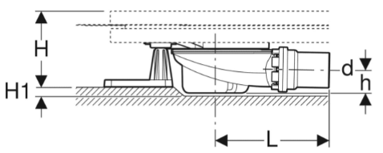
min. 2cm Bodenschlitz
 | Bedeutung Siphon einstemmen:
 | Im Normallfall ist die Fusslänge auf die Siphonhöhe
 | des Duschwannensiphons abgeglichen.
 | Durch das Einspitzen des Siphons (Bodenschlitz),
 | können kürzere Füsse eingesetzt werden, was zu
 | weniger Aufbauhöhe der Gesamtkonstruktion führt.
 | Wichtig: nur mit Siphonierhöhe 50mm

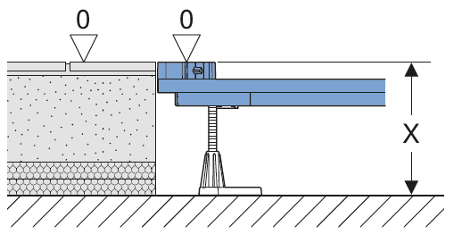
Duschwanne
Art.Nr. | Bezeichnung | Aufbauhöhe x
551.011.00.1 | Geberit CleanFloor30 Duschfläche integriert, mit Dichtvlies, weiss: L=90cm, B=90cm | 11.5-18cm

Duofix Installationsrahmen
Art.Nr. | Bezeichnung
551.511.00.1 | Geberit Duofix Installationsrahmen 90x90 5 Füsse
 |  |  | x = Aufbauhöhe OK Beton bis OK Fertig Plattenbelag
Zubehörset
Art.Nr. | Bezeichnung
551.551.00.1 | Geberit Duofix Zubehör CleanFloor30, 50mm Siphon, 5 Füsse, d56

Materialauszug
Art.Nr. | Bezeichnung
551.011.00.1 | Geberit CleanFloor30 Duschfläche integriert, mit Dichtvlies, weiss: L=90cm, B=90cm
551.511.00.1 | Geberit Duofix Installationsrahmen 90x90 5 Füsse
551.551.00.1 | Geberit Duofix Zubehör CleanFloor30, 50mm Siphon, 5 Füsse, d56

Stahl
Nein

Füsse
5

Konfigurator DF Stahlwanne
KONFIGURATOR DUSCHFLÄCHE AUS STAHL |  |  |  |  |  | 2026-01-29

Voraussetzung: |  |  | Beispiel:
Zum Einbau von Duschflächen aus emailliertem Stahl
bis zu einer Innenhöhe von 3,5 cm und einer Randhöhe von 4,5 cm
Randhöhe = 30 mm
Innenhöhe = 25 mm
 | bearbeitbar
 | gegeben

Duschfläche |  | Grösse in cm |  |  | Siphon
Marke |  | Länge | Breite | Farbe | Höhe | Fusshöhe
Duschfläche aus Stahl (Wannenrandhöhe bis 45mm) |  | 90 | 90 | neutral | 50 | Standard
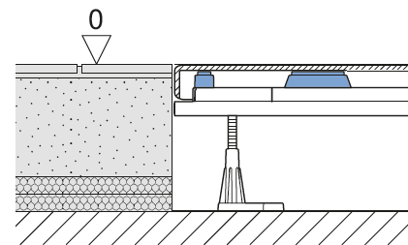
Duschwanne
Art.Nr. | Bezeichnung | Aufbauhöhe x
90 90 | Duschfläche aus Stahl 90x90 | 12-18.5cm

Duofix Installationsrahmen
Art.Nr. | Bezeichnung
551.511.00.1 | Geberit Duofix Installationsrahmen 90x90 5 Füsse

Zubehörset (ohne Siphon, nur Siphonhalterung) |  |  | x = Aufbauhöhe OK Beton bis OK Fertig Plattenbelag
Art.Nr. | Bezeichnung
551.570.00.1 | Geberit Duofix Zubehör für Duschflächen aus emailliertem Stahl 5 Füsse

Duschwannensiphon
Art.Nr. | Bezeichnung
150.556.00.1 | Duschwannenablauf d90 50mm d56

Fertigbauabdeckung für Duschwannensiphon
einteilig - glanzverchromt

Art.Nr. | Bezeichnung
150.265.21.1 | Ablaufdeckel d90 glanzverchromt

Materialauszug
Art.Nr. | Bezeichnung
90 90 | Duschfläche aus Stahl 90x90
551.511.00.1 | Geberit Duofix Installationsrahmen 90x90 5 Füsse
551.570.00.1 | Geberit Duofix Zubehör für Duschflächen aus emailliertem Stahl 5 Füsse
150.556.00.1 | Duschwannenablauf d90 50mm d56
150.265.21.1 | Ablaufdeckel d90 glanzverchromt
xxxx | Zargenband

Wichtig: Das Zargenband ist zusätzlich zu bestellen

